85%
México vs Guatemala sub20 según Las Casas de Apuestas |  |  |  | 0.2% de partidos fueron clasificados como el México vs Guatemala sub20

 | Victoria de México | Empate | Victoria de Guatemala
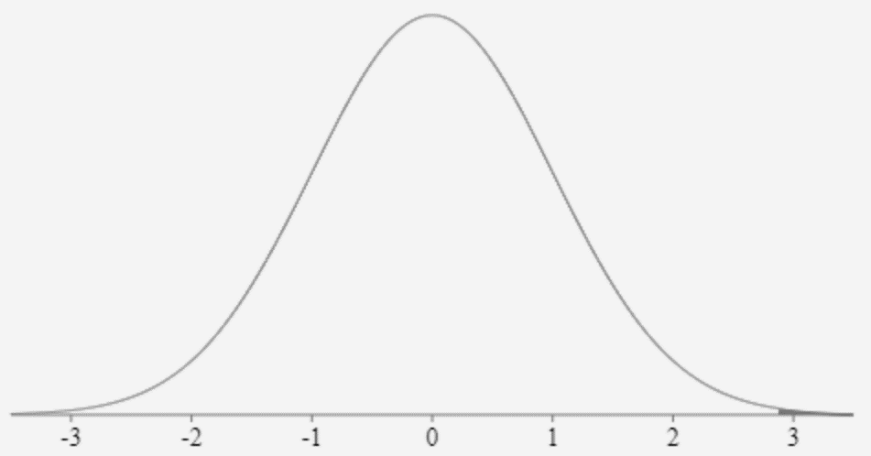
...
Momios | -1000 | +480 | +1800
Probabilidades | 85% | 10% | 5%
...
 | Victoria de México | Empate | Victoria de Guatemala

Probabilidades según Casas de Apuestas | 85% | 10% | 5%
 | Victoria del Favorito | Empate | Victoria del no-Favorito

Resultados reales 2000 a 2020 | 170 (87%) | 18 (9%) | 7 (4%)
...

Descripción_largo_plazo
Disparos a puerta | Disparos desviados | Faltas | Tarjetas Amarilas | Tarjetas Rojas | Escenario 48% | Goles | Disparos | Disparos a puerta | Disparos desviados | Faltas | Tarjetas Amarilas | Tarjetas Rojas |  | Escenario 85% | Tarjetas Rojas | Tarjetas Amarilas | Faltas | Pases | Posesión de balón | Disparos desviados | Disparos a puerta | Disparos | Goles
491 | 818 | 1271 | 175 | 9 | Barcelona | 59% | 57% | 57% | 56% | 49% | 45% | 40% |  | Favorito | 29% | 38% | 47% | 69% | 69% | 56% | 77% | 73% | 85%
367 | 632 | 1321 | 213 | 14 | Real Madrid | 41% | 43% | 43% | 44% | 51% | 55% | 60% |  | No Favorito | 71% | 62% | 53% | 31% | 31% | 44% | 23% | 27% | 15%
...
Estadísticas de partidos clasificados:Favorito 85% | Empate 10% | No Favorito 5%
 | Favorito | No Favorito
Tarjetas Rojas | 29% | 71%
Tarjetas Amarilas | 38% | 62%
Faltas | 47% | 53%
Pases | 69% | 31%
Posesión de balón | 69% | 31%
Disparos a puerta | 77% | 23%
Disparos | 73% | 27%
Goles | 85% | 15%
...
 |  |  |  |  |  |  |  |  |  |  |  |  |  |  |  |  |  |  |  |  |  |  |  |  |  |  |  | Goles
 |  |  |  |  |  |  |  |  |  |  |  |  |  |  |  |  |  |  |  |  |  |  |  |  |  |  | L | 0.85182186235 |  | L
 |  |  |  |  |  |  |  |  |  |  |  |  |  |  |  |  |  |  |  |  |  |  |  |  |  |  | V | 0.14817813765 |  | V
...
 |  |  |  |  |  |  |  |  |  |  |  |  |  |  |  |  |  |  |  |  |  |  |  |  |  |  |  | Disparos
 |  |  |  |  |  |  |  |  |  |  |  |  |  |  |  |  |  |  |  |  |  |  |  |  |  |  | L | 0.73470576811 |  | L
 |  |  |  |  |  |  |  |  |  |  |  |  |  |  |  |  |  |  |  |  |  |  |  |  |  |  | V | 0.26529423189 |  | V
...
 |  |  |  |  |  |  |  |  |  |  |  |  |  |  |  |  |  |  |  |  |  |  |  |  |  |  |  | Disparos a puerta
 |  |  |  |  |  |  |  |  |  |  |  |  |  |  |  |  |  |  |  |  |  |  |  |  |  |  | L | 0.76519337017 |  | L
 |  |  |  |  |  |  |  |  |  |  |  |  |  |  |  |  |  |  |  |  |  |  |  |  |  |  | V | 0.23480662983 |  | V
...
 |  |  |  |  |  |  |  |  |  |  |  |  |  |  |  |  |  |  |  |  |  |  |  |  |  |  |  | Faltas
 |  |  |  |  |  |  |  |  |  |  |  |  |  |  |  |  |  |  |  |  |  |  |  |  |  |  | L | 0.47168080715
 |  |  |  |  |  |  |  |  |  |  |  |  |  |  |  |  |  |  |  |  |  |  |  |  |  |  | V | 0.52831919285
...
 |  |  |  |  |  |  |  |  |  | Escenario | OddH | OddD | OddA | ProbH | ProbD | ProbA | xPHome |  |  | xPAway | xGoals | FTHG | FTAG | HTHG | HTAG | HS | AS | HST | AST | HSM
 |  |  |  |  |  |  |  |  |  | 0.86 | 1.1186772334 | 8.0240634006 | 17.977521614 | 0.86815896757 | 0.10030716272 | 0.031533869711 | 2.7047840654 |  |  | 0.19490877185 | 3.5693641618 | 3.0404624277 | 0.5289017341 | 1.2601156069 | 0.23988439306 | 19.301020408 | 6.9693877551 | 8.4795918367 | 2.6020408163 | 10.821428571
...

Descripción_MEX_vs_GUA
Disparos a puerta | Disparos desviados | Faltas | Tarjetas Amarilas | Tarjetas Rojas | Escenario 48% | Goles | Disparos | Disparos a puerta | Disparos desviados | Faltas | Tarjetas Amarilas | Tarjetas Rojas |  | Escenario 85% | Tarjetas Amarilas | Tarjetas Amarilas | Faltas | Faltas | Pases | Pases | Posesión del balón | Posesión de balón | Disparos a puerta | Disparos a puerta | Disparos | Disparos
491 | 818 | 1271 | 175 | 9 | Barcelona | 59% | 57% | 57% | 56% | 49% | 45% | 40% |  | México | 38% | 30% | 48% | 47% | 70% | 69% | 70% | 69% | 80% | 77% | 80% | 85%
367 | 632 | 1321 | 213 | 14 | Real Madrid | 41% | 43% | 43% | 44% | 51% | 55% | 60% |  | Guatemala | 62% | 70% | 52% | 53% | 30% | 31% | 30% | 31% | 20% | 23% | 20% | 15%
...
Estadísticas con 30 o más ocurrenciasEscenario:México 85% | Empate 10% | Guatemala 5%
 | México | Guatemala
Faltas | 48% | 52%
Pases | 70% | 30%
Posesión del balón | 70% | 30%
Disparos a puerta | 80% | 20%
Disparos | 80% | 20%
...
 |  |  |  |  |  |  |  |  |  |  |  |  |  |  |  |  |  |  |  |  |  |  |  |  |  |  |  |  |  | L
 |  |  |  |  |  |  |  |  |  |  |  |  |  |  |  |  |  |  |  |  |  |  |  |  |  |  |  |  |  | V
...
 |  |  |  |  |  |  |  |  |  |  |  |  |  |  |  |  |  |  |  |  |  |  |  |  |  |  |  |  |  | L
 |  |  |  |  |  |  |  |  |  |  |  |  |  |  |  |  |  |  |  |  |  |  |  |  |  |  |  |  |  | V
...
Comparación entre un el largo plazo y un partido Escenario:Favorito 85% | México 85%
...
 |  |  |  |  |  |  |  |  |  | Escenario | OddH | OddD | OddA | ProbH | ProbD | ProbA | xPHome |  |  |  | xPAway |  | xGoals |  | FTHG | FTAG | HTHG | HTAG | HS | AS
 |  |  |  |  |  |  |  |  |  | 0.86 | 1.1186772334 | 8.0240634006 | 17.977521614 | 0.86815896757 | 0.10030716272 | 0.031533869711 | 2.7047840654 |  |  |  | 0.19490877185 |  | 3.5693641618 |  | 3.0404624277 | 0.5289017341 | 1.2601156069 | 0.23988439306 | 19.301020408 | 6.9693877551
...

Muestras_Posibles
Estadísticas de partidos clasificados:Favorito 85% | Empate 10% | No Favorito 5%
 | Favorito | No Favorito
Tarjetas Rojas | 40% | 60%
Tarjetas Amarilas | 43% | 57%
Faltas | 47% | 53%
Pases | 61% | 39%
Posesión de balón | 62% | 38%
Disparos a puerta | 69% | 31%
Disparos | 66% | 34%
Goles | 75% | 25%
Posesión de balón | Disparos desviados | Disparos a puerta | Disparos | Goles |  | Muestra71-73% | Tarjetas Rojas | Tarjetas Amarilas | Faltas | Pases | Posesión de balón | Disparos desviados | Disparos a puerta | Disparos | Goles
62% | 64% | 69% | 66% | 75% | Overall | México |  | 33% | 37% | 64% | 66% | 57% | 43% | 52%
38% | 36% | 31% | 34% | 25% |  | Jamaica |  | 67% | 63% | 36% | 34% | 43% | 57% | 48%
Chart Title
 | México | Jamaica
Faltas | 37% | 63%
Pases | 64% | 36%
Posesión de balón | 66% | 34%
Disparos | 52% | 48%
...
Chart Title
 | Brasil | México
Faltas | 42% | 58%
Pases | 53% | 47%
Posesión de balón | 54% | 46%
Disparos | 52% | 48%
Posesión de balón | Disparos desviados | Disparos a puerta | Disparos | Goles
 | 9.5956 | 7.5603 | 17.1558 | 2.0551
 | 4.9398 | 3.1550 | 8.0948 | 0.7175
0.0000 | 14.5354 | 10.7152 | 25.2506 | 2.7726

Posesión de balón | Disparos desviados | Disparos a puerta | Disparos | Goles
 | 8.1587 | 6.7884 | 14.9471 | 2.3790
 | 5.2593 | 3.3016 | 8.5608 | 0.7611
0.0000 | 13.4180 | 10.0899 | 23.5079 | 3.1401
...
0.0000 | 17.7543 | 14.3486 | 32.1029 | 4.4340
0.0000 | 10.1991 | 6.4566 | 16.6557 | 1.4787
0.0000 | 27.9534 | 20.8052 | 48.7586 | 5.9127

Estadísticas de partidos clasificados:Favorito 85% | Empate 10% | No Favorito 5%
 | Favorito | No Favorito
Faltas | 47% | 53%
Pases | 61% | 39%
Posesión de balón | 62% | 38%
Disparos | 66% | 34%
Posesión de balón | Disparos desviados | Disparos a puerta | Disparos | Goles
 | 66% | 71% | 68% | 74%
 | 34% | 29% | 32% | 26% |  | Muestra71-73% | Tarjetas Rojas | Tarjetas Amarilas | Faltas | Pases | Posesión de balón | Disparos desviados | Disparos a puerta | Disparos | Goles
 |  |  |  |  | Overall | Brasil |  | 50% | 42% | 53% | 54% | 25% | 75% | 52%
Posesión de balón | Disparos desviados | Disparos a puerta | Disparos | Goles |  | México |  | 50% | 58% | 47% | 46% | 75% | 25% | 48%
 | 9.5956 | 7.5603 | 17.1558 | 2.0551
 | 4.9398 | 3.1550 | 8.0948 | 0.7175
0.0000 | 14.5354 | 10.7152 | 25.2506 | 2.7726

Posesión de balón | Disparos desviados | Disparos a puerta | Disparos | Goles
...

